WATERFRONT SEAVIEW CONDO
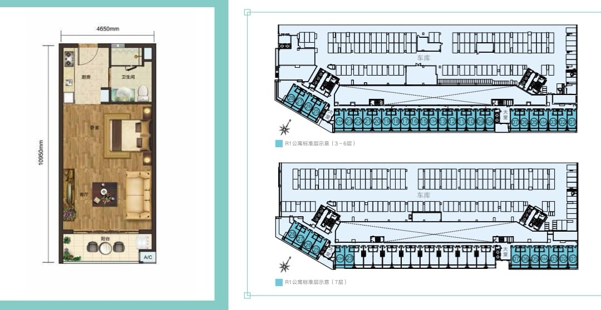

R&F Princess Cove 富力公主湾 Phase2 Apartment 二期海景公寓
单位号 Unit Number | 户型 Layout | 面积 Built up Sq ft | 原价 List Price RM | 贷款买家 LOAN BUYER |  | 现金买家(一次性付款） CASH BUYER (ONE SHOT PAYMENT)
 |  |  |  | LOAN SPA -5%-6%-14% | =Nett Price -5% | 合同价 -5%-6% | 净价 -10% -18%

SHOPLOTS
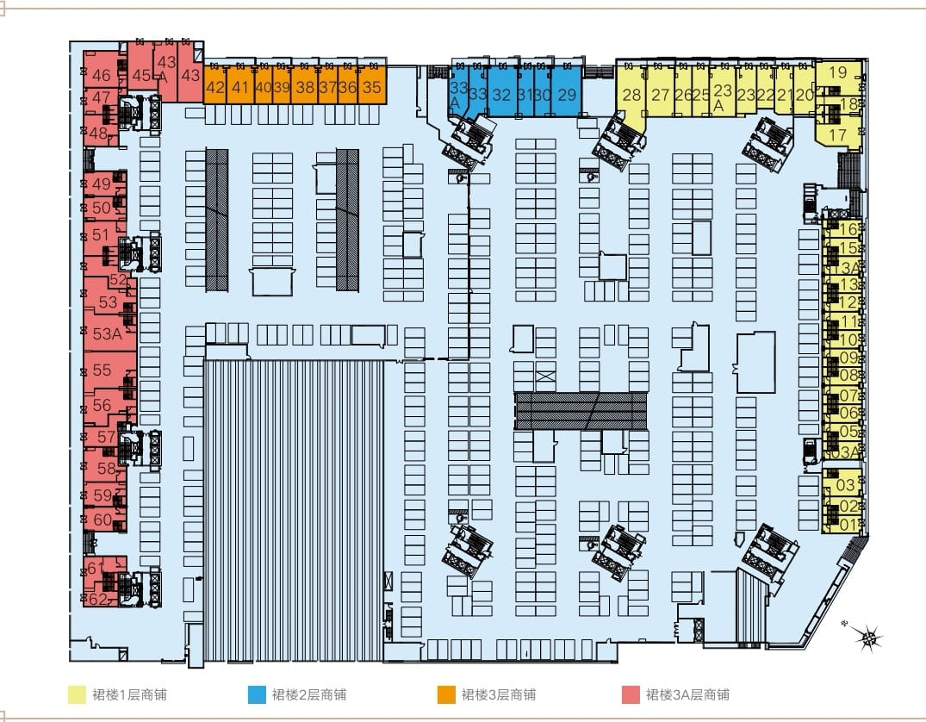

ONLY CASH BUYER
2B-02-32 | 1,040 | 3,961,539 | 2,333,045 | 商铺 | 商铺 | - | Bumi
2B-03A-47 | 1457 | 4,929,234 | 2,902,944 | 商铺 | 商铺 | - | NB
2B-03A-48 | 1,823 | 5,835,921 | 3,436,914 | 商铺 | 商铺 | - | NB
2B-03A-49 | 2,638 | 7,057,697 | 4,156,447 | 商铺 | 商铺 | - | NB
2B-03A-52 | 1560 | 4,481,256 | 2,639,119 | 商铺 | 商铺 | - | NB
2B-03A-53 | 2,237 | 6,176,024 | 3,637,209 | 商铺 | 商铺 | - | NB
2B-03A-58 | 2,011 | 6,547,919 | 3,856,227 | 商铺 | 商铺 | - | NB
2B-03A-59 | 1,633 | 5,417,320 | 3,190,390 | 商铺 | 商铺 | - | NB

